団体申込書
 | 令和８年度 坂東市作品展 出展申込書 |  |  |  |  |  |  |  |  | 団 体

 | 団 体 名
 | 所 属 | 坂東市文化協会 ・ 岩井公民館 ・ 猿島公民館 ・ その他（ |  |  |  |  |  |  |  |  |  | ）
 |  |  |  |  |  |  |  |  |  |  | 所属がない場合は、出展者名簿を添付してください
 | 代 表 者 | 氏名 |  |  |  |  | 電話番号
 | 作 品 展 | 氏名 |  |  |  |  | 電話番号
 | 担 当 者 |  | （〒 | － | ） |  |  |  |  |  |  | 通知を郵送しますので正確にご記入ください
 |  | 住所
 | 展示種目 |  |  | 出展点数 |  |  |  | 点 | 出展者数 |  |  | 人
 |  | パネル | 縦 |  | 長テーブル |  |  | その他
 | 使用備品 |  | 横 | 枚
 |  |  |  | ※片面使用を1枚とします |  |  | 台
 | 作品名札 | □ 不要 （自分たちで用意する）
 |  | □ 必要 （□ 横書き用 枚 □ 縦書き用 枚 □ 釈文用 枚）
 | ・パネル縦使用 |  |  | ・パネル横使用 |  |  | ・長テーブル
 |  |  |  |  |  |  |  | 幅180cm×奥行45cm×高さ70cm
 | 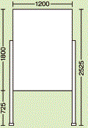 |  | 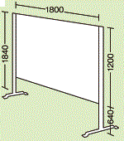 |  |  | 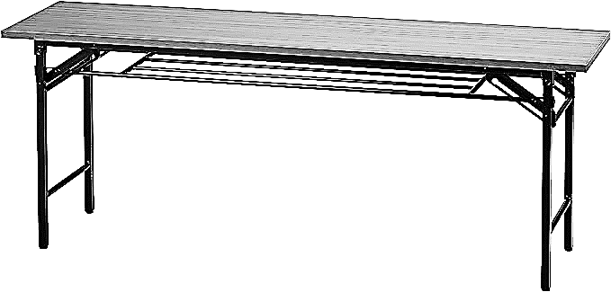
◆注意事項
 | １．作品の展示作業は、各団体で行ってください |  |  |  |  |  |  |  |  |  | 受 付 印
 | 団体名、紹介文などを掲示する場合は割り当てのパネル内にお願いします
 | ２．展示の場所は、事務局で決めさせていただきます
 | ３．パネル、テーブル等の備品は、希望の数量をご用意できない場合があります
 | ４．市作品展において作品販売は不可とします
 | （販売する場合は岩井公民館まつり、文化協会まつりに申し込んでください）
 |  |  |  |  |  |  |  |  |  |  |  | 受付窓口で押印して
 |  |  |  |  |  |  |  |  |  |  |  |  | 控え（コピー）をお渡しします
※ | この用紙は市作品展（坂東市LIXIL総合体育館内展示）の申込書です
 |  |  |  |  |  |  |  |  |  |  |  |  | 岩井公民館まつり、文化協会まつりでの展示を希望する団体は、それぞれの実行委員会に申し込んでください

受付見本
 | 令和８年度 坂東市作品展 出展申込書 |  |  |  |  |  |  |  | 団 体

 | 団 体 名
 | 所 属 | 坂東市文化協会 ・ 岩井公民館 ・ 猿島公民館 ・ その他（ |  |  |  |  |  |  |  |  | ）
 |  |  |  |  |  |  |  |  |  | 所属がない場合は、出展者名簿を添付してください
 | 代 表 者 | 氏名 |  |  |  | 電話番号
 | 作 品 展 | 氏名 |  |  |  | 電話番号
 | 担 当 者 |  | （〒 | － | ） |  |  |  |  |  | 通知を郵送しますので正確にご記入ください
 |  | 住所
 | 展示種目 |  |  | 出展点数 |  |  | 点 | 出展者数 |  |  | 人
 |  | パネル | 縦 |  | 長テーブル |  | その他
 | 使用備品 |  | 横 | 枚
 |  |  |  | ※片面使用を1枚とします |  | 台
 | 作品名札 | □ 不要 （自分たちで用意する）
 |  | □ 必要 （□ 横書き用 枚 □ 縦書き用 枚 □ 釈文用 枚）
 | ・パネル縦使用 |  |  | ・パネル横使用 |  | ・長テーブル
 |  |  |  |  |  |  | 幅180cm×奥行45cm×高さ70cm
受けとった窓口で
受付印を押して
来庁（来館）者にコピーを
渡してください
◆注意事項
 | １．作品の展示作業は、各団体で行ってください |  |  |  |  |  |  |  |  | 受 付 印
 | 団体名、紹介文などを掲示する場合は割り当てのパネル内にお願いします
 | ２．展示の場所は、事務局で決めさせていただきます
 | ３．パネル、テーブル等の備品は、希望の数量をご用意できない場合があります |  |  |  |  |  |  |  |  | 受付印
 | ４．市作品展において作品販売は不可とします
 | （販売する場合は岩井公民館まつり、文化協会まつりに申し込んでください）
 |  |  |  |  |  |  |  |  |  |  | 受付窓口で押印して
 |  |  |  |  |  |  |  |  |  |  |  | 控え（コピー）をお渡しします
※ | この用紙は市作品展（坂東市LIXIL総合体育館内展示）の申込書です
 |  |  |  |  |  |  |  |  |  |  |  | 岩井公民館まつり、文化協会まつりでの展示を希望する団体は、それぞれの実行委員会に申し込んでください

